Sheet1
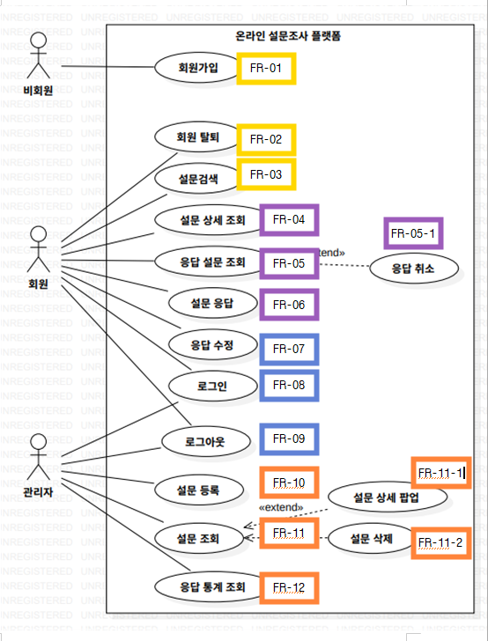
ID | 기능명
1 | 회원 가입 | 순번 | Actor action (사용자 활동) | System response (시스템 반응)
 |  | 1 |  | 회원 가입에 필요한 정보 입력 항목들을 화면에 표시한다.
 |  | 2 | 필수 정보(ID, 비밀번호, 이름 등)를 입력한다.
 |  | 3 |  | 입력된 정보가 규칙에 맞는지, 이미 존재하는 계정인지 확인한다.
 |  | 4 | 가입 버튼을 클릭하여 등록을 요청한다.
 |  | 5 |  | 사용자의 정보를 시스템에 정식으로 등록한다.
 |  | 6 | (가입 완료 결과 확인)
 |  | 7 |  | 가입 절차가 성공적으로 완료되었음을 알리는 메시지를 출력한다.

2 | 회원 탈퇴 | 순번 | Actor action (사용자 활동) | System response (시스템 반응)
 |  | 1 |  | 현재 로그인된 사용자의 계정 설정 및 탈퇴 메뉴를 화면에 표시한다.
 |  | 2 | 회원 탈퇴 메뉴를 선택하고 탈퇴 버튼을 누른다.
 |  | 3 |  | 사용자의 회원 정보를 삭제 처리한다.

3 | 설문 검색 | 순번 | Actor action (사용자 활동) | System response (시스템 반응)
 |  | 1 |  | 설문 검색 화면을 표시하고 검색 필터(진행 중, 예정, 종료)를 제공한다.
 |  | 2 | 원하는 설문 상태(진행 중, 예정, 종료 중 택 1)를 선택한다.
 |  | 3 |  | 선택된 필터에 따라 검색 대상을 설정한다.
 |  | 4 | 검색 키워드를 입력하고 검색 버튼을 클릭한다.
 |  | 5 |  | 입력된 조건에 맞는 설문 리스트를 출력한다.

4 | 설문 상세 조회 | 순번 | Actor action (사용자 활동) | System response (시스템 반응)
 |  | 1 | 검색된 설문 리스트에서 특정 설문을 선택한다.
 |  | 2 |  | 선택된 설문의 상세 정보(제목, 설명, 문항, 응답 항목, 기간 등)를 새로운 화면에 표시한다.
 |  | 3 |  | 설문 기간을 확인하여, 현재 진행 중인 경우에만 '응답' 버튼을 활성화 상태로 출력한다.
 |  | 4 | 활성화된 '응답' 버튼을 클릭한다.
 |  | 5 |  | 설문 문항에 답변할 수 있는 응답 화면으로 전환한다.
 |  | 6 | 각 문항에 대한 답변을 입력한 후 '완료' 버튼을 클릭한다.
 |  | 7 |  | 제출된 응답 내용을 시스템에 기록하고 완료 메시지를 출력한다.

5 | 응답한 설문 조회 / 취소 | 순번 | Actor action (사용자 활동) | System response (시스템 반응)
 |  | 1 |  | 회원이 참여했던 모든 설문 리스트와 각 설문의 제목, 응답 내용, 응답 일시를 화면에 출력한다.
 |  | 2 | 특정 응답 항목의 상태를 확인한다.
 |  | 3 |  | 해당 설문이 현재 진행 중인 경우에만 '응답 취소' 기능을 활성화하여 표시한다.
 |  | 4 | 진행 중인 설문에 대해 '응답 취소' 버튼을 클릭한다.
 |  | 5 |  | 취소 의사를 재확인하는 메시지를 출력한다.
 |  | 6 | 취소를 확정한다.
 |  | 7 |  | 해당 응답 기록을 시스템에서 철회하고, 최신 응답 목록을 다시 화면에 출력한다.

6 | 설문 응답 | 순번 | Actor action (사용자 활동) | System response (시스템 반응)
 |  | 1 |  | 설문의 현재 상태를 확인하여, 진행 중인 설문일 경우 '응답' 버튼을 활성화하여 표시한다.
 |  | 2 | 활성화된 '응답' 버튼을 클릭한다.
 |  | 3 |  | 설문 문항을 확인하고 답변을 입력할 수 있는 응답 전용 화면을 제공한다.
 |  | 4 | 설문 문항에 대한 답변을 모두 입력하고 '완료' 버튼을 클릭한다.
 |  | 5 |  | 제출된 응답 정보를 시스템에 등록하고, 응답이 완료되었음을 알리는 메시지를 출력한다.

7 | 응답 수정 | 순번 | Actor action (사용자 활동) | System response (시스템 반응)
 |  | 1 |  | 회원이 응답한 모든 설문 정보(제목, 응답 내용, 응답 일시)를 한 화면에 구성하여 출력한다.
 |  | 2 | 수정하고자 하는 특정 설문 항목을 선택한다.
 |  | 3 |  | 해당 설문의 현재 진행 상태를 확인하여, '수정' 기능을 사용할 수 있도록 화면을 전환한다.
 |  | 4 |  | 설문 수정 화면에 기존 응답 내용과 함께 가장 최근에 수정된 날짜를 표시한다.
 |  | 5 | 응답 내용을 변경하고 '수정' 버튼을 클릭한다.
 |  | 6 |  | 변경된 응답 정보를 시스템에 반영하고, 수정 완료 메시지를 출력한다.

8 | 로그인 | 순번 | Actor action (액터 활동) | System response (시스템 반응)
 |  | 1 |  | ID와 비밀번호를 입력할 수 있는 로그인 화면을 제공한다.
 |  | 2 | 사용자의 식별 정보(ID, 비밀번호)를 입력하고 로그인을 시도한다.
 |  | 3 |  | 입력된 정보가 등록된 정보와 일치하는지 확인하여 사용자의 신원(회원 또는 관리자)을 식별한다.
 |  | 4 | (로그인 결과 확인)
 |  | 5 |  | 인증이 성공하면 사용자의 권한에 맞는 메인 화면을 출력한다.

9 | 로그아웃 | 순번 | Actor action (액터 활동) | System response (시스템 반응)
 |  | 1 | 로그아웃 버튼을 클릭하여 시스템 종료를 요청한다.
 |  | 2 |  | 사용자의 현재 접속 상태를 해제하고 보안을 위해 개인화된 화면 정보의 접근을 차단한다.
 |  | 3 | (로그아웃 결과 확인)
 |  | 4 |  | 로그아웃이 완료되었음을 알리고 공용 초기 화면(또는 로그인 화면)으로 전환한다.

10 | 설문 등록 | 순번 | Actor action (관리자 활동) | System response (시스템 반응)
 |  | 1 |  | 설문 등록 화면을 표시하고 입력 필드(제목, 설명, 문항, 응답 항목, 시작/마감 시각 등)를 제공한다.
 |  | 2 | 설문 정보(제목, 설명, 문항, 응답 항목, 시작 시각, 마감 시각)를 입력한다.
 |  | 3 |  | 입력된 데이터의 유효성을 검토한다.
 |  | 4 | '등록' 버튼을 클릭한다.
 |  | 5 |  | 입력된 설문 정보를 시스템에 등록하고 설문 관리 목록에 추가한다.

11 | 설문 관리(관리자) | 순번 | Actor action (관리자 활동) | System response (시스템 반응)
 |  | 1 | 설문 관리 메뉴를 선택한다.
 |  | 2 |  | 등록된 모든 설문 리스트를 화면에 출력한다.
 |  | 3 | 리스트에서 특정 설문 항목을 선택한다.
 |  | 4 |  | 선택된 설문의 상세 내용을 팝업 창으로 표시한다.
 |  | 5 | 특정 설문 항목을 선택하고 삭제를 요청한다.
 |  | 6 |  | 해당 설문 정보를 시스템에서 제거하고 리스트를 갱신한다.

12 | 응답 통계 조회 | 순번 | Actor action (관리자 활동) | System response (시스템 반응)
 |  | 1 | 통계 메뉴를 선택한다.
 |  | 2 |  | 통계 조회 화면을 표시하고 검색 기간 옵션(1주일, 1개월, 1년)을 제공한다.
 |  | 3 | 원하는 검색 단위(최근 1주일, 1개월, 1년 중 택 1)를 선택한다.
 |  | 4 |  | 선택된 기간에 해당하는 데이터(전체 설문 수, 종료된 설문 수, 총 응답 수)를 집계한다.
 |  | 5 | (통계 결과 확인)
 |  | 6 |  | 집계된 통계 정보를 화면에 출력한다.

